行政事業レビューシート
 |  |  |  |  |  |  |  |  |  | 事業番号 |  |  |  | 2021 |  |  | - | 環境 |  |  | - | 20 |  | - | 0220
令和3年度行政事業レビューシート |  |  |  |  |  |  |  |  |  |  |  |  |  |  |  |  | （ | 環境省 |  |  |  |  |  |  |  |  |  | ）
事業名 |  | 国立公園満喫プロジェクト推進事業 |  |  |  |  |  |  |  |  | 担当部局庁 |  |  |  | 自然環境局 |  |  |  |  |  |  |  | 作成責任者
事業開始年度 |  | 平成28年度 |  |  |  | 事業終了 （予定）年度 |  | 終了予定なし |  |  | 担当課室 |  |  |  | 国立公園課 国立公園利用推進室 |  |  |  |  |  |  |  | 課長 熊倉 基之 室長 中島 尚子
会計区分 |  | 一般会計
根拠法令 （具体的な 条項も記載） |  | 自然公園法 第１条、第３条、第66条の２ |  |  |  |  |  |  |  |  | 関係する 計画、通知等 |  |  |  | ・明日の日本を支える観光ビジョン ・観光ビジョン実現プログラム2021 ・経済財政運営と改革の基本方針（骨太の方針）2021 ・成長戦略フォローアップ2021
主要政策・施策 |  | 観光立国 |  |  |  |  |  |  |  |  | 主要経費 |  |  |  | その他の事項経費
事業の目的 （目指す姿を簡潔に。3行程度以内） |  | 平成28年3月に策定された「明日の日本を支える観光ビジョン」に掲げる2030年6000万人等の目標達成に貢献し、「観光先進国」の実現を図るため、国立公園のブランド力を高め、国内外の誘客を促進して上質なツーリズムの実現を目指す。利用者数のみならず、滞在時間を延ばし、利用が自然環境の保全につながる仕組みづくりを行い、国立公園の保護と利用の好循環を実現する。
事業概要 （5行程度以内。別添可） |  | 先行する１１公園を中心として、地域の自治体や民間団体等と連携し、自然体験型コンテンツの充実、ガイド等の人材育成、旅行博等の海外向けの情報発信、利用者負担による保全の仕組みづくり、公共施設の民間サービス導入検討、地域協議会の開催等の実施により受入環境整備と誘客を促進し、他の国立公園全体に成果を展開する。
実施方法 |  | 委託・請負
予算額・ 執行額 （単位:百万円） |  |  |  |  |  |  | 平成30年度 |  | 令和元年度 |  |  |  |  | 令和2年度 |  |  |  |  | 令和3年度 |  |  |  |  | 令和4年度要求
 |  | 予算の状況 |  | 当初予算 |  |  | 380 |  | 512 |  |  |  |  | 540 |  |  |  |  | 540
 |  |  |  | 補正予算 |  |  | - |  | - |  |  |  |  | - |  |  |  |  | -
 |  |  |  | 前年度から繰越し |  |  | - |  | - |  |  |  |  | - |  |  |  |  | -
 |  |  |  | 翌年度へ繰越し |  |  | - |  | - |  |  |  |  | - |  |  |  |  | -
 |  |  |  | 予備費等 |  |  | - |  | - |  |  |  |  | - |  |  |  |  | -
 |  |  |  | 計 |  |  | 380 |  | 512 |  |  |  |  | 540 |  |  |  |  | 540 |  |  |  |  | 0
 |  | 執行額 |  |  |  |  | 374 |  | 461 |  |  |  |  | 452
 |  | 執行率（％） |  |  |  |  | 98% |  | 90% |  |  |  |  | 84%
 |  | 当初予算＋補正予算に対する執行額の割合（％） |  |  |  |  | 98% |  | 90% |  |  |  |  | 84%
令和3・4年度 予算内訳 （単位：百万円） |  | 歳出予算目 |  |  |  |  | 令和3年度当初予算 |  | 令和4年度要求 |  |  |  |  | 主な増減理由
 |  | 環境保全調査費 |  |  |  |  | 526
 |  | 職員旅費 |  |  |  |  | 14

 |  | 計 |  |  |  |  | 540 |  | 0
成果目標及び 成果実績 （アウトカム） |  | 定量的な成果目標 |  |  |  |  | 成果指標 |  |  |  |  | 単位 |  |  | 平成30年度 |  | 令和元年度 |  |  | 令和2年度 |  |  | 中間目標 |  |  | 目標最終年度
 |  |  |  |  |  |  |  |  |  |  |  |  |  |  |  |  |  |  |  |  |  |  | 2 |  | 年度 | 7 | 年度
 |  | 2025年までに、訪日外国人の国立公園利用者数を新型コロナウイルスの影響前に回復させる。 |  |  |  |  | 国立公園を訪問した訪日外国人利用者数 |  |  |  | 成果実績 | 万人 |  |  | 694 |  | 667 |  |  | 93 |  |  | - |  |  | -
 |  |  |  |  |  |  |  |  |  |  | 目標値 | 万人 |  |  | - |  | - |  |  | - |  |  | 1,000 |  |  | 667
 |  |  |  |  |  |  |  |  |  |  | 達成度 | ％ |  |  | 69 |  | 67 |  |  | 9 |  |  | - |  |  | -
根拠として用いた 統計・データ名 （出典） |  | 環境省による国立公園訪日外国人利用者数推計による。 当推計は、観光庁「訪日外国人消費動向調査（全国調査）」の調査票情報及びJNTO「訪日外客統計」を活用して推計したもの。 なお、2020年までは1000万人という目標であったが、「国立公園満喫プロジェクトの2021年以降の取組方針」（R2.8）において2021年以降の新たな目標として2025年までに海外利用者数を新型コロナウイルスの影響前に回復させることが位置づけられたため、目標値を追加している。

成果目標及び 成果実績 （アウトカム） |  | 定量的な成果目標 |  |  |  |  | 成果指標 |  |  |  |  | 単位 |  |  | 平成30年度 |  | 令和元年度 |  |  | 令和2年度 |  |  | 中間目標 |  |  | 目標最終年度
 |  |  |  |  |  |  |  |  |  |  |  |  |  |  |  |  |  |  |  |  |  |  | - |  | 年度 | 7 | 年度
 |  | 2025年までに、日本人の国立公園利用者数を新型コロナウイルスの影響前に回復させるとともに、質の高いツーリズムを目指す。 |  |  |  |  | 国立公園区域内における日本人延べ宿泊者数 |  |  |  | 成果実績 | 万人 |  |  | - |  | - |  |  | 2,004 |  |  | - |  |  | -
 |  |  |  |  |  |  |  |  |  |  | 目標値 | 万人 |  |  | - |  | - |  |  | - |  |  | - |  |  | 3,205
 |  |  |  |  |  |  |  |  |  |  | 達成度 | ％ |  |  | - |  | - |  |  | - |  |  | - |  |  | -
根拠として用いた 統計・データ名 （出典） |  | 環境省による国立公園区域内における日本人延べ宿泊者数推計による。 当推計は、観光庁「宿泊旅行統計調査」を活用して国立公園区域内に含まれる施設の日本人宿泊者数を推計したもの。 なお、日本人に関する成果目標について、「国立公園満喫プロジェクトの2021年以降の取組方針」（R2.8）において2021年以降の新たな目標として2025年までに国内利用者数を新型コロナウイルスの影響前に回復させることが位置づけられたため、目標値を追加している。

活動指標及び 活動実績 （アウトプット） |  | 活動指標 |  |  |  |  |  |  |  |  |  | 単位 |  |  | 平成30年度 |  | 令和元年度 |  |  | 令和2年度 |  |  | 3年度 活動見込 |  |  | 4年度 活動見込
 |  | 地域協議会の開催回数 |  |  |  |  |  |  |  |  | 活動実績 | 箇所 |  |  | 12 |  | 11 |  |  | 16 |  |  | - |  |  | -
 |  |  |  |  |  |  |  |  |  |  | 当初見込み | 箇所 |  |  | - |  | - |  |  | 11 |  |  | 11 |  |  | -
活動指標及び 活動実績 （アウトプット） |  | 活動指標 |  |  |  |  |  |  |  |  |  | 単位 |  |  | 平成30年度 |  | 令和元年度 |  |  | 令和2年度 |  |  | 3年度 活動見込 |  |  | 4年度 活動見込
 |  | 磨き上げを行ったツアーコンテンツ数 |  |  |  |  |  |  |  |  | 活動実績 | 数 |  |  | 103 |  | 185 |  |  | 294 |  |  | - |  |  | -
 |  |  |  |  |  |  |  |  |  |  | 当初見込み | 数 |  |  | - |  | - |  |  | 300 |  |  | 350 |  |  | -
活動指標及び 活動実績 （アウトプット） |  | 活動指標 |  |  |  |  |  |  |  |  |  | 単位 |  |  | 平成30年度 |  | 令和元年度 |  |  | 令和2年度 |  |  | 3年度 活動見込 |  |  | 4年度 活動見込
 |  | 利用者から得られる協力金等によって自然環境の保全活動等を行う仕組みづくりの検討を実施している地域数 |  |  |  |  |  |  |  |  | 活動実績 | 箇所 |  |  | - |  | 7 |  |  | 9 |  |  | - |  |  | -
 |  |  |  |  |  |  |  |  |  |  | 当初見込み | 箇所 |  |  | - |  | - |  |  | - |  |  | 7 |  |  | -
活動指標及び 活動実績 （アウトプット） |  | 活動指標 |  |  |  |  |  |  |  |  |  | 単位 |  |  | 平成30年度 |  | 令和元年度 |  |  | 令和2年度 |  |  | 3年度 活動見込 |  |  | 4年度 活動見込
 |  | 人材育成事業に参加後、自立的にプログラム開発や体制づくり等に取り組んでいる地域数 |  |  |  |  |  |  |  |  | 活動実績 | 地域 |  |  | 19 |  | 30 |  |  | 41 |  |  | - |  |  | -
 |  |  |  |  |  |  |  |  |  |  | 当初見込み | 地域 |  |  | - |  | - |  |  | - |  |  | - |  |  | -
...
 | 新29-0023
 | 0218
 | 0218
 | 環境省 |  | - |  | 0209
 | 環境省 |  | - |  | 0214
 |  | ※令和2年度実績を記入。執行実績がない新規事業、新規要求事業については現時点で予定やイメージを記入。
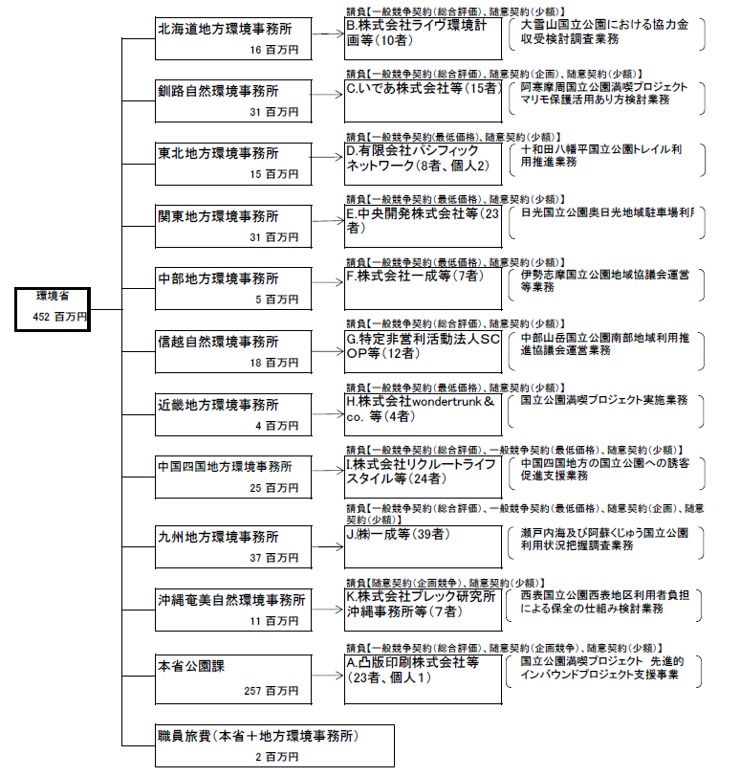

 |  | A.凸版印刷株式会社 |  |  |  |  |  |  |  |  |  |  | B.株式会社ライヴ環境計画
 |  | 費 目 |  |  | 使 途 |  |  |  |  |  | 金 額 (百万円） |  | 費 目
 |  |  |  |  |  |  |  |  |  |  | 63 |  | 人件費
本業務は請負契約であり、成果物の対価として支払いを行うものであるため、精算報告書の提出を要さないが、国費の透明性を図るため任意で提出依頼を行ったところ回答を得ることができなかった。
 |  |  |  |  |  |  |  |  |  |  |  |  | 間接費
 |  |  |  |  |  |  |  |  |  |  |  |  | 業務費
 |  |  |  |  |  |  |  |  |  |  |  |  | 消費税

 |  | 計 |  |  |  |  |  |  |  |  | 63 |  | 計
 |  | C.いであ株式会社札幌支店 |  |  |  |  |  |  |  |  |  |  | D.有限会社パシフィックネットワーク
 |  | 費 目 |  |  | 使 途 |  |  |  |  |  | 金 額 (百万円） |  | 費 目
 |  | 業務費 |  |  | 検討業務費 |  |  |  |  |  | 17 |  | 人件費
 |  | 消費税 |  |  |  |  |  |  |  |  | 1 |  | 旅費
...
 |  |  |  |  |  |  |  |  |  |  |  |  | 印刷製本費 |  |  | 報告書 |  |  |  |  |  |  |  |  |  | 0
 |  |  |  |  |  |  |  |  |  |  |  |  | 雑役務費 |  |  | 専門家招聘 |  |  |  |  |  |  |  |  |  | 0

 |  |  |  |  |  |  |  |  |  |  |  |  | 計 |  |  |  |  |  |  |  |  |  |  |  |  | 9
 |  |  |  |  |  |  |  |  |  |  |  |  | F. .株式会社一成
 |  |  |  |  |  |  |  |  |  |  |  |  | 費 目 |  |  | 使 途 |  |  |  |  |  |  |  |  |  | 金 額 (百万円）
 |  |  |  |  |  |  |  |  |  |  |  |  |  |  |  |  |  |  |  |  |  |  |  |  |  | 2
本業務は請負契約であり、成果物の対価として支払いを行うものであるため、精算報告書の提出を要さないが、国費の透明性を図るため任意で提出依頼を行ったところ回答を得ることができなかった。
...
 |  |  |  |  |  |  |  |  |  |  |  |  | 計 |  |  |  |  |  |  |  |  |  |  |  |  | 2
 |  |  |  |  |  |  |  |  |  |  |  |  | H.株式会社wondertrunk＆co．
 |  |  |  |  |  |  |  |  |  |  |  |  | 費 目 |  |  | 使 途 |  |  |  |  |  |  |  |  |  | 金 額 (百万円）
 |  |  |  |  |  |  |  |  |  |  |  |  | 旅費 |  |  | モニターツアー実施費用 |  |  |  |  |  |  |  |  |  | 1
 |  |  |  |  |  |  |  |  |  |  |  |  | 雑役務費 |  |  | モニター参加費用 |  |  |  |  |  |  |  |  |  | 1
...

別紙2
I.株式会社リクルートライフスタイル |  |  | J.株式会社一成
費 目 | 使 途 | 金 額 (百万円） | 費 目
 |  | 6 | 人件費
本業務は請負契約であり、成果物の対価として支払いを行うものであるため、精算報告書の提出を要さないが、国費の透明性を図るため任意で提出依頼を行ったところ回答を得ることができなかった。
 |  |  | 旅費
 |  |  | 諸謝金
 |  |  | 印刷製本費
 |  |  | 材料費
 |  |  | その他

計 |  | 6 | 計
K.株式会社プレック研究所沖縄事務所 |  |  | L.
費 目 | 使 途 | 金 額 (百万円） | 費 目
 |  | 9
本業務は請負契約であり、成果物の対価として支払いを行うものであるため、精算報告書の提出を要さないが、国費の透明性を図るため任意で提出依頼を行ったところ回答を得ることができなかった。

計 |  | 9 | 計

